상품제안서
플랜 메모잇(주문제작형) | 상품코드: S26172

 |  |  |  |  |  |  | 02-713-8555 | www.synergygift.co.kr
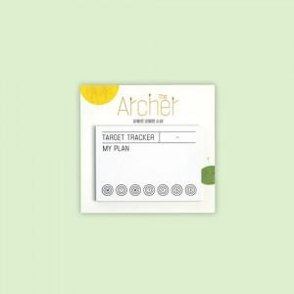

【상세/제작정보】 | <p><span style="font-size: 14pt;">※ 간지 양면컬러, 내지 먹1도 인쇄포함</span></p><p><span style="font-size: 14pt;">※&nbsp;</span><span style="font-size: 14pt;">30매-1BOX 1,000개입 / 50매-</span><span style="font-size: 18.6667px;">1BOX</span><span style="font-size: 14pt;">​</span><span style="font-size: 14pt;"> 800개입 배송비 별도 발생됩니다.</span></p><p>&nbsp;</p>

【인쇄/포장옵션】 | 풀칼라 / OPP(비닐)

【공급단가】 | 수량 | 1,000~ | 2,000~ | 3,000~ | 5,000~ | 10,000~
*VAT별도 | 30매 | 350원 | 310원 | 290원 | 270원 | 240원
 | 50매 | 450원 | 410원 | 390원 | 360원 | 340원

【상품 URL】 | https://www.synergygift.co.kr:443/src/goods_detail.php?gdno=26172

